หน้าแรก
โปรแกรมคำนวณค่าแรงในการเก็บเกี่ยวของแรงงานตัดอ้อย
และรายได้จากการเก็บเกี่ยวอ้อยของเกษตรชาวไร่อ้อย

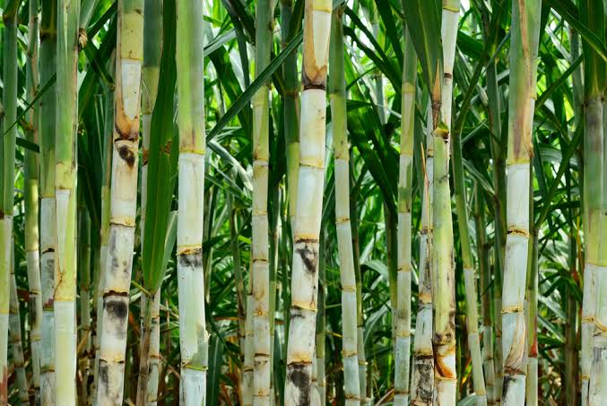
โรงเรียนบ้านไร่วิทยา อำเภอบ้านไร่ จังหวัดอุทัยธานี
สำนักงานเขตพื้นที่การศึกษามัธยมศึกษา เขต 42

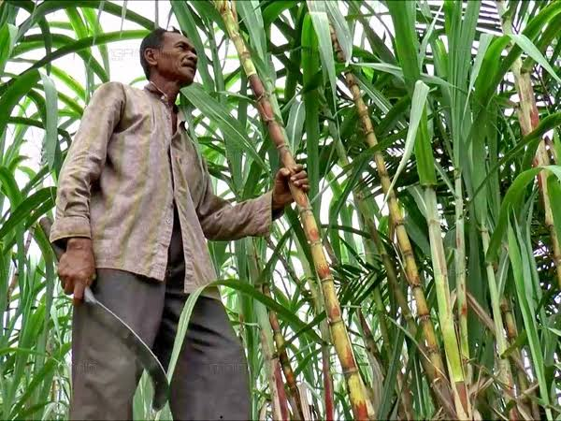
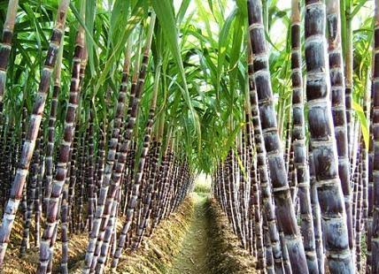
ผู้จัดทำ: นายอนุศักดิ์ สุขแก้ว นายไกรสิทธิ แก้วเขียว และ นางสาวพิชามญชุ์ เผือกยอด นักเรียนโรงเรียนบ้านไร่วิทยา
ครูที่ปรึกษา: นางสาวปิยวรรณ กองใบศิลป์ และ นางสมบัวคำ กองสิงห์ คุณครูกลุ่มสาระการเรียนรู้คณิตศาสตร์

โปรแกรมนี้เป็นส่วนหนึ่งของโครงงานคณิตศาสตร์
เรื่อง การศึกษาความสัมพันธ์เพื่อการตัดสินใจเลือกวิธีการเก็บเกี่ยวอ้อยของแรงงานตัดอ้อยและเกษตรกรชาวไร่อ้อย ในอำเภอบ้านไร่ จังหวัดอุทัยธานี

คำนวณค่าแรง
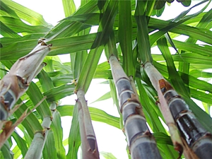
คำนวณค่าแรง
จากการเก็บเกี่ยวของแรงงานตัดอ้อย

จำนวนอ้อยที่แรงงาน 1 คน ตัดได้ต่อวัน | 5.00 | ตัน
ค่าแรงจากการตัดอ้อยแบบตัดสด | 758.92 | บาท
ค่าแรงจากการตัดอ้อยแบบเผาก่อนตัด | 532.93 | บาท

โปรแกรมนี้เป็นส่วนหนึ่งของโครงงานคณิตศาสตร์
เรื่อง การศึกษาความสัมพันธ์เพื่อการตัดสินใจเลือกวิธีการเก็บเกี่ยวอ้อยของแรงงานตัดอ้อยและเกษตรกรชาวไร่อ้อย ในอำเภอบ้านไร่ จังหวัดอุทัยธานี

คำนวณรายได้
คำนวณรายได้
จากการตัดอ้อยของเกษตรชาวไร่อ้อย

จำนวนไร่ | 19.50 | ไร่
จำนวนค่าแรงในการตัด | 85,120.60 | บาท
ค่าใช้จ่ายจากการตัดอ้อยแบบตัดสด | 578.67 | บาท
ค่าใช้จ่ายจากการตัดอ้อยแบบเผาก่อนตัด | 518.20 | บาท
ราคาขายอ้อยแบบตัดสด | 980.70 | บาท
ราคาขายอ้อยแบบเผาก่อนตัด | 850.40 | บาท
รายได้จากการตัดอ้อยแบบตัดสดเพียงอย่างเดียว | 144,257.99 | บาท
รายได้จากการตัดอ้อยแบบตัดสดร่วมกับการตัดอ้อยแบบเผาก่อนตัด | 139,810.09 | บาท
รายได้จากการตัดอ้อยแบบเผาก่อนตัดเพียงอย่างเดียว | 138,190.00 | บาท

โปรแกรมนี้เป็นส่วนหนึ่งของโครงงานคณิตศาสตร์
เรื่อง การศึกษาความสัมพันธ์เพื่อการตัดสินใจเลือกวิธีการเก็บเกี่ยวอ้อยของแรงงานตัดอ้อยและเกษตรกรชาวไร่อ้อย ในอำเภอบ้านไร่ จังหวัดอุทัยธานี

